Formularz
Formularz ofertowy - dostawa materiałów
Zadanie inwestycyjne: Przebudowa sieci wodociągowej, kanalizacji sanitarnej i deszczowej w drodze gminnej w m. Milicz (skrzyżowania z ul. Dąbrowskiego)
Poz. | Charakterystyka
1. | Studnia betonowa rewizyjna fi 1000 - 4 szt.
 | Nr studni betonowej | Studnia A - kanalizacja desczowa | Studnia B - kanalizacja sanitarna | S24 - kanalizacja sanitarna | D38 - kanalizacja deszczowa
 | Charakterystyka | DN 1000 | DN 1000 | DN 1000 | DN 1000
 | RT [m npm] | 108.08 | 108.06 | 108.05 | 107.98
 | Średnica studni [m] | 1.00 | 1.00 | 1.00 | 1.00
 | Głębokość [m] | 2.55 | 3.1 | 3.14 | 2.48
 | Rdopływu [m npm] | 105.72 | 105.02 | 104.91 | 105.50
 | Rwylotu [m npm] | 105.53 | 104.96 | 104.91 | 105.50
 | Ddopływu głównego[m] | 0.3 | 0.4 | 0.25 | 0,6 (z wyjściem na rurę dwuścienną PP z tabeli nr 1)
 | Dodpływu [m] | 0,6 (z wyjściem na rurę dwuścienną PP z tabeli nr 1) | 0,25 (z uszczelką insitu) | 0.25 | 0,6 (z wyjściem na rurę dwuścienną PP z tabeli nr 1)
 | Kαdopływu głównego [°] | 162 | 150.00 | - | 191.00
 | D1dopływu bocznego [m] | - | - | - | 0.2
 | D2dopływu bocznego [m] | - | - | - | 0.2
 | D3dopływu bocznego [m] | - | - | - | 0.2
 | KαD1 | - | - | - | 103
 | KαD2 | - | - | - | 121
 | KαD2 | - | - | - | 265
 | Cena netto [zł]

TABELA NR 1
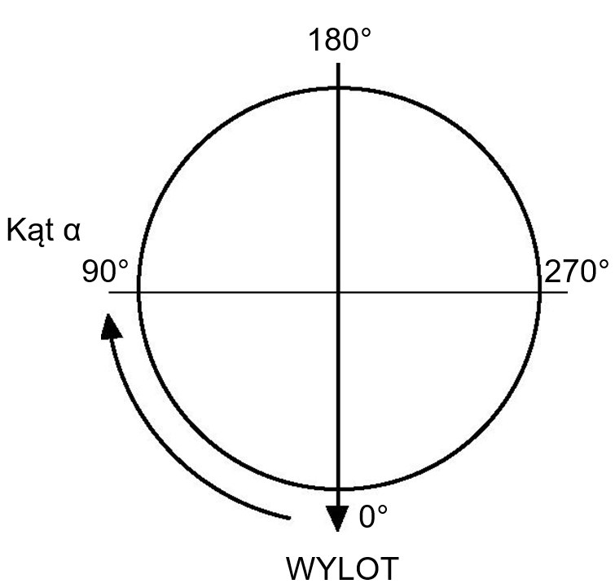
 | Razem cena netto [zł] | 0
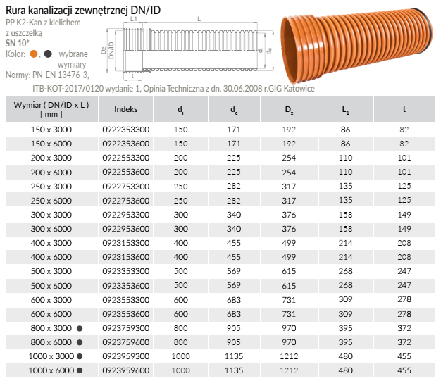
 | Razem cena netto [zł]
2. | Właz żeliwny fi 600 z wypełnieniem betonowym klasy D400 - 2 szt.
 | OPIS: Właz z wkładką gumową, montowaną fabrycznie oraz wypełnieniem betonowym C35/45 (pokrywą typu BEGU) dwu lub czterootworowy, samoblokujący bez części ruchomych i wentylacji
 | Razem cena netto [zł]
3. | Właz żeliwny fi 600mm wys. korpusu 150 mm klasy D400 Producent: PAM - 2 szt.
 | Razem cena netto [zł]
4. | Rura PP lita fi 200 SN8 z wydłużonym kielichem i uszczelką typu DIN-LOCK do kanalizacji deszczowej grawitacyjnej zewnętrznej L= 3000 mm - 26,0 mb
 | Razem cena netto [zł]
TABELA NR 2
5. | Nasuwka PP lita fi 200 SN10 kanalizacji grawitacyjnej zewnętrznej - 10 szt.
 | Razem cena netto [zł]
6. | Rura PP lita fi 250 SN10 z wydłużonym kielichem i uszczelką typu DIN-LOCK do kanalizacji deszczowej grawitacyjnej zewnętrznej L= 3000 mm - 33,0 mb |  | 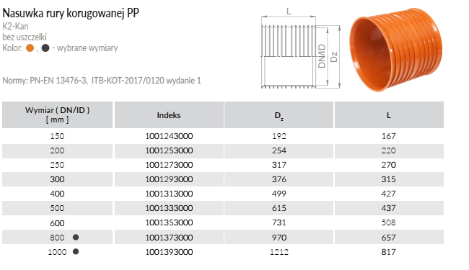
 | Razem cena netto [zł]
7. | Nasuwka PP lita fi 250 SN10 do rur kanalizacji grawitacyjnej zewnętrznej - 5 szt.
 | Razem cena netto [zł]
8. | Rura PP dwuścienna korugowana do kanalizacji deszczowej grawitacyjnej zewnętrznej z kielichem fi 600 mm SN10 L= 3000 mm - 33,0 mb (wymiary tabela nr 1)
 | Razem cena netto [zł]
9. | Nasuwka do rury PP dwuściennej korugowanej fi 600 do kanalizacji grawitacyjnej - 3 szt. (wymiary tabela nr 2)
 | Razem cena netto [zł]
10. | Kolano PP lite SN10, 15° fi300 SN10 - 2 szt.
 | Razem cena netto [zł]
11. | Kolano PP lite SN10, 30° fi300 SN10 - 2 szt.
 | Razem cena netto [zł]
12. | Kolano PP lite SN10, 15° fi400 SN10 - 2 szt.
 | Razem cena netto [zł]
13. | Kolano PP lite SN10, 30° fi400 SN10 - 2 szt.
 | Razem cena netto [zł]
14. | Traper PP/przejście z rury betonowej fi400 SN10 - 1 szt.
 | Razem cena netto [zł]
15. | Traper PP/przejście z rury betonowej fi300 SN10 - 1 szt.
 | Razem cena netto [zł]
16. | Traper PP/przejście z rury kamionkowej fi400 SN10 - 1 szt.
 | Razem cena netto [zł]
17. | Traper PP/przejście z rury kamionkowej fi300 SN10 - 1 szt.
 | Razem cena netto [zł]
18. | Uszczelka do rury PP fi 600 mm dwuściennej - 4 szt.
 | Razem cena netto [zł]
19. | Zasuwa miękkouszczelniona F5 Ø150 mm(żeliwo sferoidalne) - 4 szt.
 | Razem cena netto [zł]
20. | Uszczelka gumowa Ø150 mm (z uszami)- 12 szt.
 | Razem cena netto [zł]
21. | Obudowa zasuwy stała 100/150 RD=1500 - 4 szt.
 | Razem cena netto [zł]
22. | Rura PEHD RC Ø160 mm SDR17 PE100 - 48mb (4 sztangi)
 | Razem cena netto [zł]
23. | Łącznik rurowo-kołnierzowy R-K (na żeliwo) DN150 mm - 4 szt.
 | Razem cena netto [zł]
24. | Trójnik równoprzelotowy (żeliwo sferoidalne) Ø150/150 mm- 2 szt.
 | Razem cena netto [zł]
25. | Trójnik elektrooporowy kielichowy SDR17 PE100 Ø160/90 mm - 2 szt.
 | Razem cena netto [zł]
26. | Kołnierz luźny stalowy galwanizowany Ø150/160 mm - 6 szt.
 | Razem cena netto [zł]
27. | Mufa elektrooporowa PEHD Ø160 mm SDR17 PE100 - 10 szt.
 | Razem cena netto [zł]
28. | Tuleja PEHD Ø160 mm SDR17 PE100 - 10 szt.
 | Razem cena netto [zł]

 | Razem [poz. 1-28] cena netto [zł] | 0

